vertical
 | DADOS |  |  | g | 9.81 | m/s^2 |  | DADOS ADICIONAIS | mean chord | AR | span | S
 | mass | 7.57 | kg |  |  |  |  |  | 0.28 | 8 | 2.24 | 0.6272
(disk-loading) | W/A | 268.8 | N/m^2
 | n blades | 2
 | S | 0.6272 | m^2
 | AR | 8
 | e | 0.85
 | V_a | 25 | m/s
 | C_D0 | 0.03
 | Mach_tip | 0.5
n. rotors | NR | 4 |  |  |  |  |  |  |  |  |  |  | Nos queremos o valor max de rotações para melhor performance
 | V_subida | 0 | m/s |  |  |  |  |  |  |  |  |  | Ele diz q so é valido para a condiçao v=0
 | Hover conditions |  |  |  | condição dinâmica |  |  |  | calculo raio pás |  |  |  | Caclulo veloc rot max
 | dados |  |  |  | T = | 1.7 | * W |  | r | 0.19848691508 | m |  | n_max | 137.51572858 | rps | 8250.9437146 | rpm
 | h | 150 | m |  | Thrust | 126.24489 | N |  |  |  |  |  | Caclulo veloc rot max por limitação bateria
 | rho | 1.2 | kg/m^3 |  | T/rotor | 31.5612225 | N |  |  |  |  |  | n_max_bateria |  | 13616 | rpm |  | n_rad/s | 1425.8641857 | rad/s
 | a | 343 | m/s |  |  |  |  |  |  |  |  |  | tensao | 14.8 | V |  |  | tip_veloc | 283.01538354 | m/s
 |  |  |  |  |  |  |  |  |  |  |  |  | rpm/V | 920

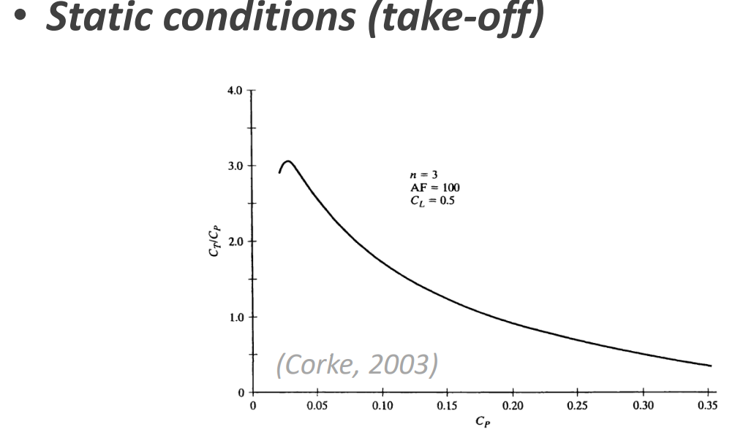
 | Estimation for power necessary for thrust needed |  |  |  |  |  |  |  |  |  |  |  | n_max_bateria |  | 226.93333333 | rps
 |  |  |  |  | correçao para 2 blades
 | P(kW) | C_P | C_T/C_P | T (N) | T* (N) | Check
 | 1 | 0.032505155185 | 3 | 54.954973532 | 52.207224856 | Sim
 | 0.5 | 0.016252577592 | 2.8 | 25.645654315 | 24.363371599 | Não
 | 0.7 | 0.022753608629 | 2.8 | 35.903916041 | 34.108720239 | Sim

 |  |  | CT/CP inexistente para valores de CP menores que 0,025

 | Estimation for power necessary for thrust needed (limitação bateria velocidade)
 |  |  |  |  | correçao para 2 blades
 | P(kW) | C_P | C_T/C_P | T (N) | T* (N) | Check
 | 1 | 0.0072329337809 | ? | #VALUE! | #VALUE! | #VALUE!
 | 0.5 | 0.0036164668905 | ? | #VALUE! | #VALUE! | #VALUE!
 | 0.7 | 0.0050630536467 | ? | #VALUE! | #VALUE! | #VALUE!

 |  |  | CT/CP inexistente para valores de CP menores que 0,025

cruise
 | DADOS |  |  | g | 9.81 | m/s^2
 | mass | 2000 | kg
(disk-loading) | W/A | 500 | N/m^2
 | n blades | 2
 | S | 15 | m^2
 | AR | 8
 | e | 0.8
 | V_a | 65 | m/s
 | C_D0 | 0.04
 | Mach_tip | 0.5
rotors cruise | NR | 4

 | Cruise conditions |  |  |  | Drag estimation |  |  | Drag estimation |  |  | Caclulo veloc rot max
 | dados |  |  |  | k | 0.049735919716 |  | T_req | 488.13107758 | N | n_max | 13.973806434 | rps | 838.42838603 | rpm
 | h | 1000 | m |  | C_L_cr | 0.55698931096
 | rho | 1.11164 | kg/m^3 |  | C_D_cr | 0.055429927127 |  | Prop radius
 | a | 336.434 | m/s |  | D_cr | 1952.5243103 | N | r | 1.7671 | m

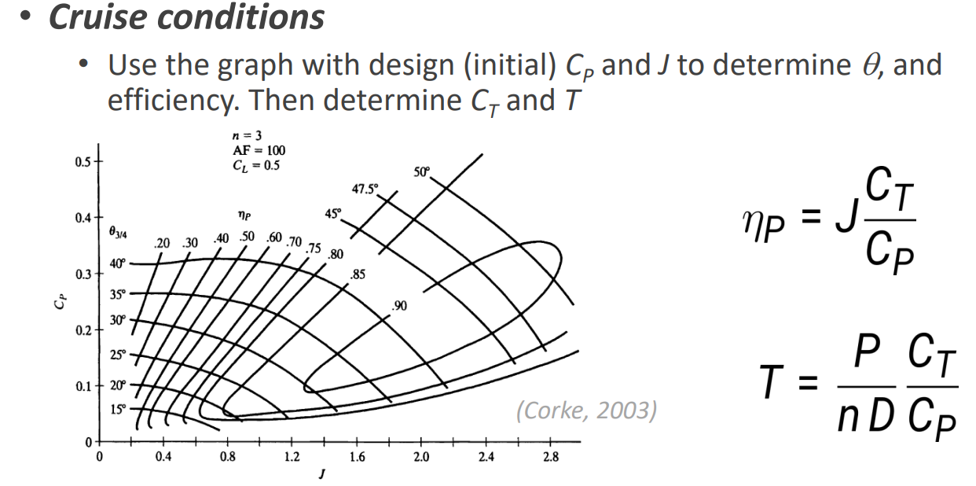

 | Advance ratio
 | J | 1.3161564336

 | Maximize efficiency
 | new | 0.9

 | para theta 3/4 = 30º
 | C_P | 0.11
 | C_P | 0.09

 | Menor valor de C_P para minizar power
 | P | 150524.24479 | W
efficiency for 2 blades |  | 1.03
 | Thrust | 2146.7073065 | N

